상품제안서
체크무늬보냉가방(핑크) | 상품코드: F25430

 |  |  |  |  |  |  | 02-412-0044 | www.easy1.co.kr
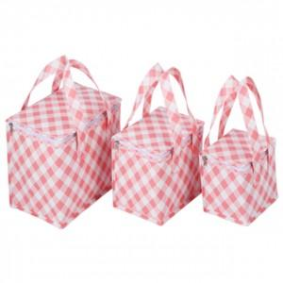

【상세/제작정보】 | ★1사이즈, 1개 구성입니다. ★발주전 색상재고 먼저 확인 부탁드립니다! ★인쇄 시안 내 빼다, 누끼가 있을 시 인쇄비가 추가될수 있으니 반드시 확인해주시기 바랍니다. ★제품의색상,인쇄색상은 화면과 다소 차이가 있을 수 있습니다.

【인쇄/포장옵션】 | 실크 / OPP(비닐)

【공급단가】 | 수량 | 100~ | 300~ | 500~ | 1,000~ | 3,000~
*VAT별도 | (대)280*220*180 핑크 | 4,720원 | 4,550원 | 4,370원 | 4,200원 | 4,090원
 | (중)220*180*150 핑크 | 4,450원 | 4,290원 | 4,120원 | 3,960원 | 3,860원
 | (소)170*150*130 핑크 | 4,050원 | 3,900원 | 3,750원 | 3,600원 | 3,510원

【상품 URL】 | http://www.easy1.co.kr/src/goods_detail.php?gdno=25430

